資料填寫注意事項
1. 報名合格訓練，受訓者資料須拆開填寫與上傳

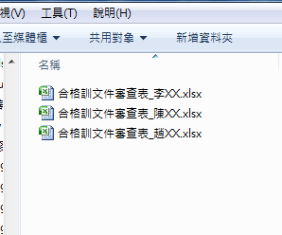

2. 檢附文件圖檔，內容須清晰可辨識內容，以便審閱

